A1 złacza
ZŁĄCZA |  |  |  |  |  | 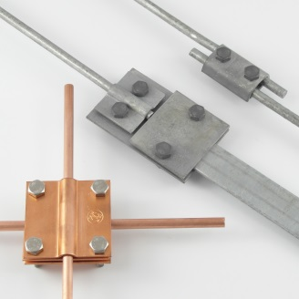
 |  | WERSJE MATERIAŁOWE: |  | CENNIK AKTUALNY NA 2020*
/OG/ - stal cynkowana ogniowo /Cu/-miedź /OH/- stal nierdzewna /X/ - stal pomiedziowana /LA/ - stal ocynkowana malowana proszkowo

*obowiązuje od dnia 04.03.2019
lp | SYMBOL | stary symbol | Symbol poprzednika | nazwa | grupa produktowa | stawka VAT | j.m. | Cena
1 | A191004 | AN-01/OG/ |  | Złącze przelotowe pojedyncze 2xM8 /OG/ | A1 | 23 | szt | 2.82 zł
2 | A191008 | AN-01A/OG/ |  | Złącze przelotowe pojedynczo-krzyżowe 2xM8 /OG/ | A1 | 23 | szt | 3.07 zł
3 | A191012 | AN-01B/OG/ |  | Złącze przelot.uniwersalne-jednootworowe 1xM10/OG/ | A1 | 23 | szt | 4.18 zł
4 | A191016 | AN-01C/OG/ |  | Złącze przelotowe pojedyncze 2xM8 /OG/ | A1 | 23 | szt | 2.82 zł
5 | A191020 | AN-01D/OG/ |  | Złącze przelotowe uniwersalne /OG/ | A1 | 23 | szt | 4.18 zł
6 | A191024 | AN-02A/OG/ |  | Złącze przelotowe podwójne 2xM8 /OG/ | A1 | 23 | szt | 3.48 zł
7 | A191028 | AN-02B/OG/ |  | Złącze przelot.uniwersalne-jednootworowe 1xM10/OG/ | A1 | 23 | szt | 4.90 zł
8 | A191032 | AN-02D/OG/ |  | Złącze przelotowe uniwersalne /OG/ | A1 | 23 | szt | 4.90 zł
9 | A191036 | AN-03/OG/ |  | Złącze krzyżowe /duże/ B=40mm 2 płytki-4xM8 /OG/ | A1 | 23 | szt | 4.85 zł
10 | A191040 | AN-03A/OG/ |  | Złącze krzyżowe /duże/ B=50mm 2 płytki-4xM8 /OG/ | A1 | 23 | szt | 7.65 zł
11 | A191044 | AN-03C/OG/ |  | Złącze krzyżowe 2 płytki, 4 x M8 , B do 50 mm /OG/ | A1 | 23 | szt | 9.18 zł
12 | A191048 | AN-03E/OG/ |  | Złącze krzyżowe 2 płytki, 4 x M8, B do 30 mm /OG/ | A1 | 23 | szt | 6.24 zł
13 | A191052 | AN-03G/OG/ |  | Złącze krzyżowe 2 płytki, 4 x M10 B do 40 mm /OG/ | A1 | 23 | szt | 10.29 zł
14 | A191056 | AN-03Z/OG/ |  | Złącze krzyżowe 2 płytki,4xM8x40, B do 40 mm /OG/ | A1 | 23 | szt | 5.26 zł
15 | A191060 | AN-04/OG/ |  | Złącze krzyżowe /małe/ B=30mm 2 płytki 4xM8 /OG/ | A1 | 23 | szt | 4.30 zł
16 | A191064 | AN-04A/OG/ |  | Złącze krzyżowe /małe/ B=30mm 2 płytki 4xM6 /OG/ | A1 | 23 | szt | 3.94 zł
17 | A191068 | AN-05/OG/ |  | Złącze krzyżowe /duże/ B=30 mm 3 płytki-4xM8 /OG/ | A1 | 23 | szt | 5.81 zł
18 | A191072 | AN-05A/OG/ |  | Złącze krzyżowe /małe/ B=30 mm 3 płytki-4xM6 /OG/ | A1 | 23 | szt | 4.57 zł
19 | A191076 | AN-07/OG/ |  | Złącze kontrolne typ 1 /OG/ | A1 | 23 | szt | 6.62 zł
20 | A191080 | AN-07+/OG/ |  | Złącze kontrolne /OG/ + wkładka /Al-Cu/ | A1 | 23 | szt | 12.73 zł
21 | A191084 | AN-07A/OG/ |  | Złącze kontrolne typ 3 4xM8 /OG/ | A1 | 23 | szt | 7.18 zł
22 | A191088 | AN-07B/OG/ |  | Złącze kontrolne typ 4 4xM8 /OG/ | A1 | 23 | szt | 5.29 zł
23 | A191092 | AN-07C/OG/ |  | Złącze kontrolne typ 2 4xM8 /OG/ | A1 | 23 | szt | 7.83 zł
24 | A191116 | AN-07D/OG/-N | A191096 | Złącze kontrolne typ 5 2xM10 /OG/ | A1 | 23 | szt | 8.52 zł
25 | A191124 | AN-07F/OG/ |  | Złącze kontrolne typ 1A 2xM10 /OG/ | A1 | 23 | szt | 7.30 zł
26 | A191499 | AN-A1/OG/ |  | Złącze wg zamówienia /OG/ | A1 | 23 | szt | na zapytanie
27 | A281004 | AN-01/OH/ |  | Złącze przelotowe pojedyncze 2xM8 /OH/ | A1 | 23 | szt | 11.26 zł
28 | A281012 | AN-01B/OH/ |  | Złącze przelot.uniwersalne-jednootworowe 1xM10/OH/ | A1 | 23 | szt | 15.13 zł
29 | A281044 | AN-03C/OH/ |  | Złącze krzyżowe 2 płytki, 4 x M8 , B do 50 mm /OH/ | A1 | 23 | szt | 26.66 zł
30 | A281048 | AN-03E/OH/ |  | Złącze krzyżowe 2 płytki, 4 x M8, B do 30 mm/OH/ | A1 | 23 | szt | 20.36 zł
31 | A281060 | AN-04/OH/ |  | Złącze krzyżowe /małe/ B=30mm 2 płytki 4xM8 /OH/ | A1 | 23 | szt | 16.02 zł
32 | A281092 | AN-07C/OH/ |  | Złącze kontrolne typ 2 4xM8 /OH/ | A1 | 23 | szt | 28.73 zł
33 | A281499 | AN-A1/OH/ |  | Złącze wg zamówienia /OH/ | A1 | 23 | szt | na zapytanie
34 | A371004 | AN-01/CU/ |  | Złącze przelotowe pojedyncze 2xM8 /CU/ | A1 | 23 | szt | 14.00 zł
35 | A371012 | AN-01B/CU/ |  | Złącze przelot.uniwersalne-jednootworowe 1xM10/CU/ | A1 | 23 | szt | 23.56 zł
36 | A371044 | AN-03C/CU/ |  | Złącze krzyżowe 2 płytki, 4 x M8 , B do 50 mm /CU/ | A1 | 23 | szt | 33.20 zł
37 | A371048 | AN-03E/CU/ |  | Złącze krzyżowe 2 płytki, 4 x M8, B do 30 mm /CU/ | A1 | 23 | szt | 25.09 zł
38 | A371060 | AN-04/CU/ |  | Złącze krzyżowe /małe/ B=30mm 2 płytki 4xM8 /CU/ | A1 | 23 | szt | 21.00 zł
39 | A371499 | AN-A1/CU/ |  | Złącze wg zamówienia /CU/ | A1 | 23 | szt | na zapytanie
40 | A461499 | AN-A1/LA/ |  | Złącze wg zamówienia /LA/ | A1 | 23 | szt | na zapytanie
41 | A821499 | AN-A1/IN/ |  | Złącze wg zamówienia /IN/ | A1 | 23 | szt | na zapytanie

B1,B2 uchwyty
UCHWYTY |  |  |  |  |  | 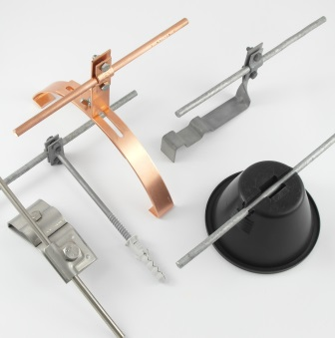
 |  | WERSJE MATERIAŁOWE: |  | CENNIK AKTUALNY NA 2020*
/OG/ - stal cynkowana ogniowo /Cu/-miedź /OH/- stal nierdzewna /X/ - stal pomiedziowana /LA/ - stal ocynkowana malowana proszkowo

*obowiązuje od dnia 04.03.2019
lp | SYMBOL | stary symbol | Symbol poprzednika | nazwa | grupa produktowa | stawka VAT | j.m. | Cena
1 | C192004 | AN-06/OG/ |  | Uchwyt rynnowy na rynnę okapową /OG/ | B1 | 23 | szt | 5.69 zł
2 | C192008 | AN-06A/OG/ |  | Uchwyt na felc uniwersalny /OG/ | B1 | 23 | szt | 9.12 zł
3 | C192012 | AN-06B/OG/ |  | Uchwyt na felc uniwersalny /OG/ | B1 | 23 | szt | 11.06 zł
4 | C192016 | AN-06C/OG/ |  | Uchwyt rynnowy na rynnę okapową uniwersalny /OG/ | B1 | 23 | szt | 10.13 zł
5 | C192020 | AN-06G/OG/ |  | Uchwyt na felc /OG/ | B1 | 23 | szt | 10.35 zł
6 | C192024 | AN-06H/OG/ |  | Uchw.na felc uniwersal.Z-zatrz.H=7cm /OG/ brązowy | B1 | 23 | szt | 10.77 zł
7 | C192028 | AN-06H/OG/C |  | Uchw.na felc uniwersal.Z-zatrz.H=7cm /OG/ czarny | B1 | 23 | szt | 10.77 zł
8 | C192032 | AN-06H/OG/S |  | Uchw.na felc uniwersal.Z-zatrz.H=7cm /OG/ szary | B1 | 23 | szt | 10.77 zł
9 | C192036 | AN-06HN/OG/ |  | Uchw.na felc uniwersal.Z-zatrz.H=3,5cm/OG/ brązowy | B1 | 23 | szt | 10.77 zł
10 | C192040 | AN-06HN/OG/C |  | Uchw.na felc uniwersal.Z-zatrz.H=3,5cm/OG/ czarny | B1 | 23 | szt | 10.77 zł
11 | C192044 | AN-06HN/OG/S |  | Uchw.na felc uniwersal.Z-zatrz.H=3,5cm/OG/ szary | B1 | 23 | szt | 10.77 zł
12 | C192052 | AN-08A/OG/ |  | Uchwyt na felc skręcony H=14,5cm Z-śruba /OG/ | B1 | 23 | szt | 5.94 zł
13 | C192056 | AN-08B/OG/ |  | Uchwyt na krawędź skręcony H=14,5cm Z-śruba /OG/ | B1 | 23 | szt | 6.48 zł
14 | C192076 | AN-10A/OG/ |  | Uchwyt na felc prosty H=14,5cm Z-śruba /OG/ | B1 | 23 | szt | 5.48 zł
15 | C192080 | AN-10B/OG/ |  | Uchwyt na krawędź prosty H=14,5cm Z-śruba /OG/ | B1 | 23 | szt | 6.01 zł
16 | C192096 | AN-11B/OG/ |  | Uchwyt dachowo-szczytowy H=12 cm Z-zagięcie /OG/ | B1 | 23 | szt | 5.16 zł
17 | C192100 | AN-11C/OG/ |  | Uchwyt dachowo-szczytowy H=12 cm Z-śruba /OG/ | B1 | 23 | szt | 7.96 zł
18 | C192136 | AN-11T-100/OG/ |  | Uchwyt na bednarkę przykręcany H=10cm Z-śruba /OG/ | B1 | 23 | szt | 8.12 zł
19 | C192140 | AN-11T-50/OG/ |  | Uchwyt na bednarkę przykręcany H=5cm Z-śruba /OG/ | B1 | 23 | szt | 7.70 zł
20 | C192144 | AN-11U/OG/ |  | Uchwyt na drut przykr.Z-zatrz.H=7cm /OG/ brązowy | B1 | 23 | szt | 5.09 zł
21 | C192148 | AN-11U/OG/C |  | Uchwyt na drut przykr.Z-zatrz.H=7cm /OG/ czarny | B1 | 23 | szt | 5.09 zł
22 | C192152 | AN-11U/OG/S |  | Uchwyt na drut przykr.Z-zatrz.H=7cm /OG/ szary | B1 | 23 | szt | 5.09 zł
23 | C192156 | AN-11UN/OG/ |  | Uchwyt na drut przykr.Z-zatrz.H=3,5cm /OG/ brązowy | B1 | 23 | szt | 5.09 zł
...

C1 uziomy
UZIOMY |  |  |  |  |  | 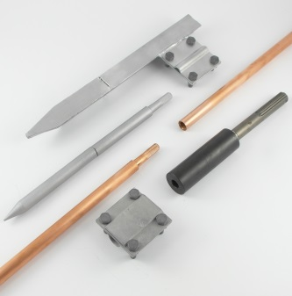
 |  | WERSJE MATERIAŁOWE: |  | CENNIK AKTUALNY NA 2020*
/OG/ - stal cynkowana ogniowo /Cu/-miedź /OH/- stal nierdzewna /X/ - stal pomiedziowana /LA/ - stal ocynkowana malowana proszkowo

*obowiązuje od dnia 04.03.2019
lp | SYMBOL | stary symbol | Symbol poprzednika | nazwa | grupa produktowa | stawka VAT | j.m. | Cena
1 | F195028 | AN-52/OG/ |  | Złącze uziomowe 4 płytki, B=40mm /OG/ | C1 | 23 | szt | 10.12 zł
2 | F195032 | AN-52A/OG/ |  | Złącze uziomowe 2 płytki, B=40mm /OG/ | C1 | 23 | szt | 18.36 zł
...

D1 skrzyki i studzienki
SKRZYNKI I STUDZIENKI |  |  |  |  |  | 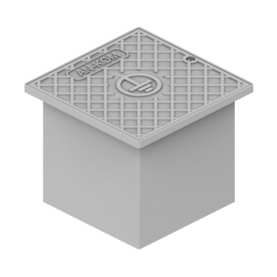
 |  | WERSJE MATERIAŁOWE: |  | CENNIK AKTUALNY NA 2020*
/OG/ - stal cynkowana ogniowo /Cu/-miedź /OH/- stal nierdzewna /X/ - stal pomiedziowana /LA/ - stal ocynkowana malowana proszkowo

*obowiązuje od dnia 04.03.2019
lp | SYMBOL | stary symbol | Symbol poprzednika | nazwa | grupa produktowa | stawka VAT | j.m. | Cena
1 | G195999 | AN-D1/OG/ |  | Skrzynka probiercza wg zamówienia /OG/ | D1 | 23 | szt | na zapytanie
2 | G285999 | AN-D1/OH/ |  | Skrzynka probiercza wg zamówienia /OH/ | D1 | 23 | szt | na zapytanie
...

E1 maszty-iglice
MASZTY / IGLICE |  |  |  |  |  | 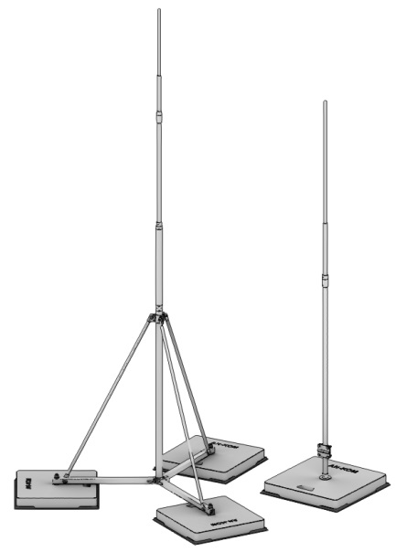
 |  | WERSJE MATERIAŁOWE: |  | CENNIK AKTUALNY NA 2020*
/OG/ - stal cynkowana ogniowo /Cu/-miedź /OH/- stal nierdzewna /X/ - stal pomiedziowana /LA/ - stal ocynkowana malowana proszkowo

*obowiązuje od dnia 04.03.2019
lp | SYMBOL | stary symbol | Symbol poprzednika | nazwa | grupa produktowa | stawka VAT | j.m. | Cena
1 | H196004 | AN-80A/OG/ |  | Maszt odgrom.pojed.H=1000mm,fi10 RP:I,II,III /OG/ | E1 | 23 | szt | 110.46 zł
2 | H196008 | AN-80AS/OG/ |  | Maszt pojedyńczy z płytą stalową H=1000mm /OG/ | E1 | 23 | szt | 88.37 zł
...

F1 zwody odsunięte
ZWODY ODSUNIĘTE |  |  |  |  |  | 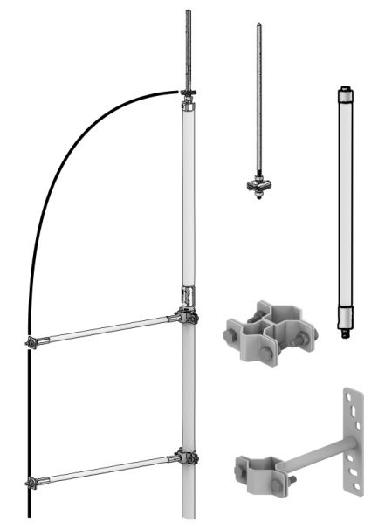
 |  | WERSJE MATERIAŁOWE: |  | CENNIK AKTUALNY NA 2020*
/OG/ - stal cynkowana ogniowo /Cu/-miedź /OH/- stal nierdzewna /X/ - stal pomiedziowana /LA/ - stal ocynkowana malowana proszkowo

*obowiązuje od dnia 04.03.2019
lp | SYMBOL | stary symbol | Symbol poprzednika | nazwa | grupa produktowa | stawka VAT | j.m. | Cena
1 | H196368 | AN-89A/OG/ |  | Maszt ścienny ze zwodem odsuniętym H=3000 mm /OG/ | F1 | 23 | szt | 1,071.95 zł
2 | H196368 | AN-89A/OG/ |  | Maszt ścienny ze zwodem odsuniętym H=3000 mm /OG/ | F1 | 23 | szt | 1,071.95 zł
...

G1 prostowarki
PROSTOWARKI |  |  |  |  |  | 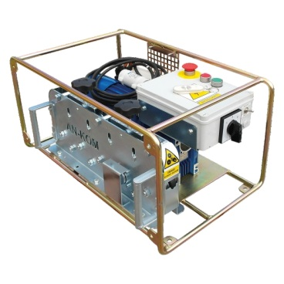
 |  | WERSJE MATERIAŁOWE: |  | CENNIK AKTUALNY NA 2020*
/OG/ - stal cynkowana ogniowo /Cu/-miedź /OH/- stal nierdzewna /X/ - stal pomiedziowana /LA/ - stal ocynkowana malowana proszkowo

*obowiązuje od dnia 04.03.2019
lp | SYMBOL | stary symbol | Symbol poprzednika | nazwa | grupa produktowa | stawka VAT | j.m. | Cena
1 | K197499 | AN-G1/OG/ |  | Prostowarka wg zamówienia /OG/ | G1 | 23 | szt | na zapytanie
2 | K287499 | AN-G1/OH/ |  | Prostowarka wg zamówienia /OH/ | G1 | 23 | szt | na zapytanie
...

H1 przewody odgromowe
PRZEWODY ODGROMOWE |  |  |  |  |  | 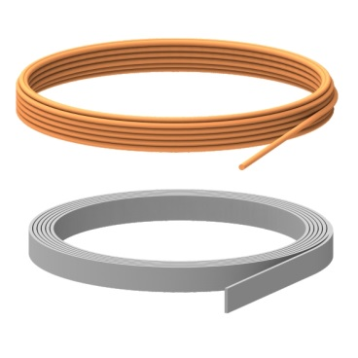
 |  | WERSJE MATERIAŁOWE: |  | CENNIK AKTUALNY NA 2020*
/OG/ - stal cynkowana ogniowo /Cu/-miedź /OH/- stal nierdzewna /X/ - stal pomiedziowana /LA/ - stal ocynkowana malowana proszkowo

*obowiązuje od dnia 04.03.2019
lp | SYMBOL | stary symbol | Symbol poprzednika | nazwa | grupa produktowa | stawka VAT | j.m. | Cena
1 | L197508 | AN-91A/OG/ |  | Osłona przewodu uziemiającego 60x20x1400mm /OG/ | H1 | 23 | szt | 74.49 zł
2 | L197999 | AN-H1/OG/ |  | Przewody odgromowe wg zamówienia /OG/ | H1 | 23 | kg | na zapytanie
...

I1 rury odgromowe
RURY ODGROMOWE |  |  |  |  |  | 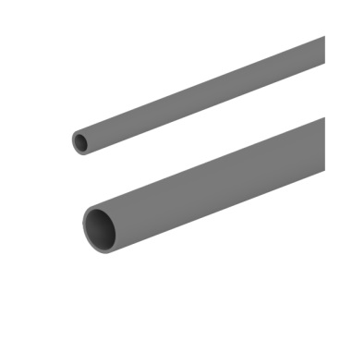
 |  | WERSJE MATERIAŁOWE: |  | CENNIK AKTUALNY NA 2020*
/OG/ - stal cynkowana ogniowo /Cu/-miedź /OH/- stal nierdzewna /X/ - stal pomiedziowana /LA/ - stal ocynkowana malowana proszkowo

*obowiązuje od dnia 04.03.2019
lp | SYMBOL | stary symbol | Symbol poprzednika | nazwa | grupa produktowa | stawka VAT | j.m. | Cena
1 | M648004 | AN-KO1 |  | Kolanko jednokielich.26/20 długie 400mm 135st /TW/ | I1 | 23 | szt | 15.61 zł
2 | M648008 | AN-RO20/14 |  | Rura odgromowa 20/14 szara 3m /TW/ | I1 | 23 | szt | 18.60 zł
...

J1 osprzęt sieciowy nn
OSPRZĘT SIECIOWY NN |  |  |  |  |  | 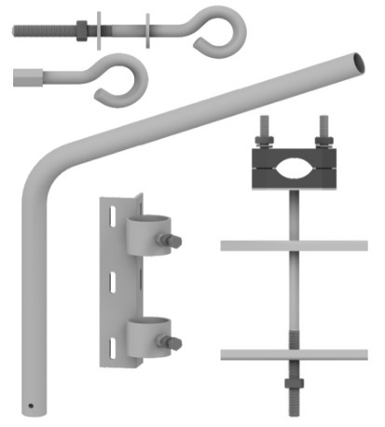
 |  | WERSJE MATERIAŁOWE: |  | CENNIK AKTUALNY NA 2020*
/OG/ - stal cynkowana ogniowo /Cu/-miedź /OH/- stal nierdzewna /X/ - stal pomiedziowana /LA/ - stal ocynkowana malowana proszkowo

*obowiązuje od dnia 04.03.2019
lp | SYMBOL | stary symbol | Symbol poprzednika | nazwa | grupa produktowa | stawka VAT | j.m. | Cena
1 | P199004 | AN-100A/OG/ |  | Śruba hakowa M16 x 160 mm /OG/ | J1 | 23 | szt | 13.11 zł
2 | P199008 | AN-100B/OG/ |  | Śruba hakowa M16 x 200 mm /OG/ | J1 | 23 | szt | 13.52 zł
...

K1 listwy zaciskowe
LISTWY ZACISKOWE |  |  |  |  |  | 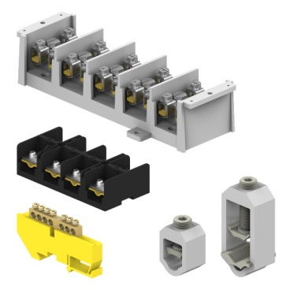
 |  | WERSJE MATERIAŁOWE: |  | CENNIK AKTUALNY NA 2020*
/OG/ - stal cynkowana ogniowo /Cu/-miedź /OH/- stal nierdzewna /X/ - stal pomiedziowana /LA/ - stal ocynkowana malowana proszkowo

*obowiązuje od dnia 04.03.2019
lp | SYMBOL | stary symbol | Symbol poprzednika | nazwa | grupa produktowa | stawka VAT | j.m. | Cena
1 | R199999 | AN-K1/OG/ |  | Listwy zaciskowe wg zamówienia /OG/ | K1 | 23 | szt | na zapytanie
2 | R289999 | AN-K1/OH/ |  | Listwy zaciskowe wg zamówienia /OH/ | K1 | 23 | szt | na zapytanie
...

L1 akcesoria
AKCESORIA |  |  |  |  |  | 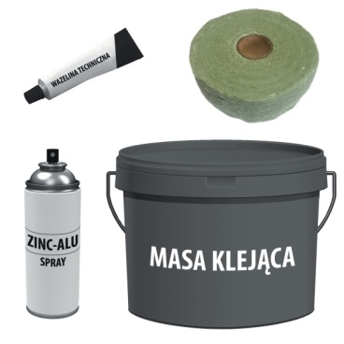
 |  | WERSJE MATERIAŁOWE: |  | CENNIK AKTUALNY NA 2020*
/OG/ - stal cynkowana ogniowo /Cu/-miedź /OH/- stal nierdzewna /X/ - stal pomiedziowana /LA/ - stal ocynkowana malowana proszkowo

*obowiązuje od dnia 04.03.2019
lp | SYMBOL | stary symbol | Symbol poprzednika | nazwa | grupa produktowa | stawka VAT | j.m. | Cena
1 | N198572 | Z60 |  | Przepust dachowy rurowy /OG/ | L1 | 23 | szt | 190.64 zł
2 | N198999 | AN-L1/OG/ |  | Akcesoria do instalacji odgromowej /OG/ | L1 | 23 | szt | na zapytanie
...

